TDSheet
ХОЗКОМПЛЕКТ 660048, Красноярский край, г. Красноярск, Караульная 5Г т/ф (391)2-55-11-58 многоканальный) E-mail:hozkom@mail.ru
 | Менеджер Котов Константин доб. 144 hozkom0@mail.ru |  |  | НОВИНКИ
 | Менеджер Потехина Елена доб. 122 hoz102@inbox.ru
 | Менеджер Соловьева Ольга доб. 110 soloveva-os@hozkom.ru
 | Менеджер Старкова Ольга доб. 104 starkova-od@hozkom.ru
 | Менеджер Котов Роман доб. 107 kotov-rn@hozkom.ru

Прайс- лист от 23.07.2026 0:00:00
 |  |  | Скидка |  | Итого сумма | 0

Фотография | Код | Наименование товаров | Цена | Цена со скидкой | Заказ кол-во | Заказ сумма | Остаток

 |  | Товары для сада и огорода
 |  | Инструмент для обработки почвы и растений
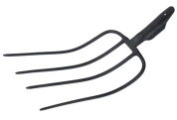 | 115802 | Вилы 4-х рогие навозные большие, кованные /24/ (шт.) | 469.80 | 469.80 |  | 0
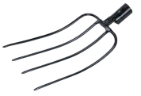 | 115804 | Вилы 4-х рогие садово-огородные кованные, большие /24/ (шт.) | 387.06 | 387.06 |  | 0
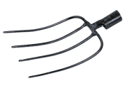 | 115806 | Вилы 4-х рогие садово-огородные кованные, малые /24/ (шт.) | 365.21 | 365.21 |  | 0
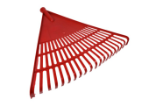 | 122905 | Грабли веерные пластиковые 20 зубьев красные /60/ (шт.) | 86.87 | 86.87 |  | 0
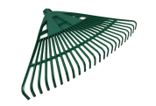 | 122904 | Грабли веерные пластиковые 24 зуба, арт.040 /60/ (шт.) | 147.18 | 147.18 |  | 0
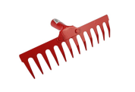 | 122910 | Грабли металлические плоские 12 зубьев красные /60/ (шт.) | 113.10 | 113.10 |  | 0
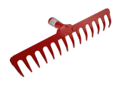 | 122911 | Грабли металлические плоские 14 зубьев красные /60/ (шт.) | 128.29 | 128.29 |  | 0
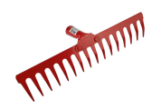 | 122912 | Грабли металлические плоские 16 зубьев красные /60/ (шт.) | 140.06 | 140.06 |  | 0
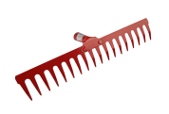 | 122913 | Грабли металлические плоские 18 зубьев красные /60/ (шт.) | 154.98 | 154.98 |  | 0
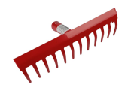 | 122918 | Грабли металлические прямые 12 зубьев красные /50/ (шт.) | 153.26 | 153.26 |  | 0
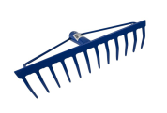 | 122906 | Грабли металлические прямые 12 зубьев синие /36/ (шт.) | 186.37 | 186.37 |  | 0
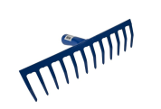 | 122914 | Грабли металлические прямые 12 зубьев синие /50/ (шт.) | 159.81 | 159.81 |  | 0
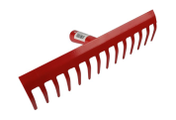 | 122919 | Грабли металлические прямые 14 зубьев красные /50/ (шт.) | 180.18 | 180.18 |  | 0
 | 122907 | Грабли металлические прямые 14 зубьев синие /36/ (шт.) | 216.70 | 216.70 |  | 0
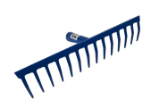 | 122915 | Грабли металлические прямые 14 зубьев синие /40/ (шт.) | 178.69 | 178.69 |  | 0
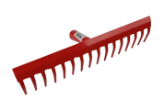 | 122920 | Грабли металлические прямые 16 зубьев красные /50/ (шт.) | 203.66 | 203.66 |  | 0
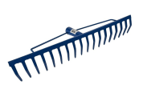 | 122908 | Грабли металлические прямые 16 зубьев синие /24/ (шт.) | 241.58 | 241.58 |  | 0
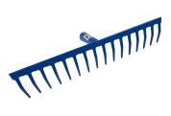 | 122916 | Грабли металлические прямые 16 зубьев синие /40/ (шт.) | 208.26 | 208.26 |  | 0
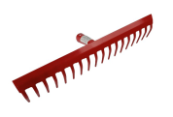 | 122921 | Грабли металлические прямые 18 зубьев красные /50/ (шт.) | 225.46 | 225.46 |  | 0
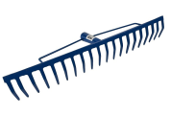 | 122909 | Грабли металлические прямые 18 зубьев синие /24/ (шт.) | 270.99 | 270.99 |  | 0
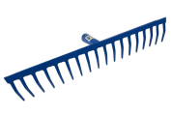 | 122917 | Грабли металлические прямые 18 зубьев синие /40/ (шт.) | 226.83 | 226.83 |  | 0
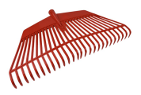 | 122903 | Грабли пластиковые 26 зубьев /60/ (шт.) | 119.91 | 119.91 |  | 0
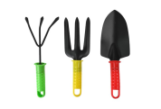 | 122940 | Набор инструмента д/посадки 3 предмета /120/ (шт.) | 113.73 | 113.73 |  | 0
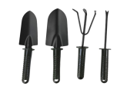 | 122939 | Набор инструмента д/посадки 4 предмета /50/ (шт.) | 170.22 | 170.22 |  | 0
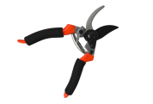 | 122922 | Секатор садовый SJ-006 /72/ (шт.) | 224.67 | 224.67 |  | 0
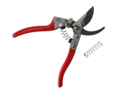 | 122923 | Секатор садовый SJ-008 /72/ (шт.) | 257.18 | 257.18 |  | 0
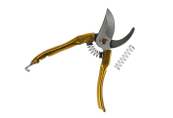 | 122924 | Секатор садовый SJ-009 /72/ (шт.) | 158.90 | 158.90 |  | 0
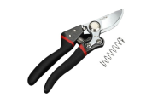 | 122925 | Секатор садовый SJ-011 /72/ (шт.) | 254.34 | 254.34 |  | 0
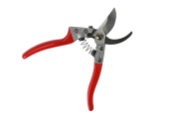 | 122926 | Секатор садовый SJ-012 /72/ (шт.) | 239.56 | 239.56 |  | 0
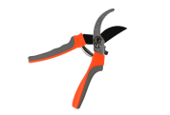 | 122927 | Секатор садовый SJ-013 /72/ (шт.) | 193.85 | 193.85 |  | 0
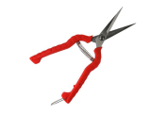 | 122928 | Секатор садовый SJ-015 /120/ (шт.) | 102.70 | 102.70 |  | 0
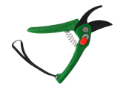 | 122929 | Секатор садовый SJ-016 /120/ (шт.) | 105.13 | 105.13 |  | 0
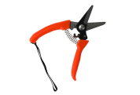 | 122930 | Секатор садовый SJ-017 /120/ (шт.) | 97.72 | 97.72 |  | 0
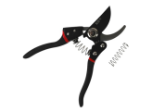 | 122931 | Секатор садовый SJ-018 /72/ (шт.) | 308.23 | 308.23 |  | 0
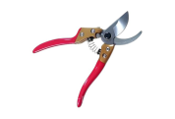 | 122932 | Секатор садовый SJ-019 /72/ (шт.) | 384.98 | 384.98 |  | 0
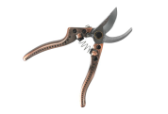 | 122933 | Секатор садовый SJ-020 /72/ (шт.) | 443.73 | 443.73 |  | 0
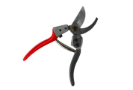 | 122934 | Секатор садовый SJ-021 /72/ (шт.) | 296.82 | 296.82 |  | 0
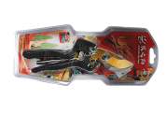 | 122935 | Секатор садовый SJ-022 /72/ (шт.) | 424.95 | 424.95 |  | 0
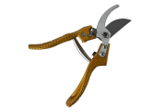 | 122936 | Секатор садовый SJ-023 /72/ (шт.) | 334.83 | 334.83 |  | 0
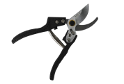 | 122937 | Секатор садовый SJ-024 /72/ (шт.) | 311.00 | 311.00 |  | 0
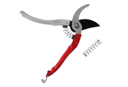 | 122938 | Секатор садовый SJ-025 /72/ (шт.) | 189.92 | 189.92 |  | 0
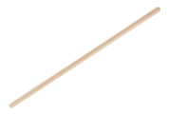 | 32788 | Черенок для лопаты деревянный d-35мм, L-1200мм /24/ (шт.) | 151.86 | 151.86 |  | 0
 |  | Полив, садовая сантехника
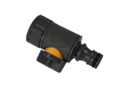 | 122882 | Адаптер с краном 3/4" - штуцер-быстросъем /500/ (шт.) | 50.10 | 50.10 |  | 0
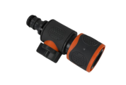 | 122883 | Адаптер с краном быстросъем 3/4" - штуцер-быстросъем /500/ (шт.) | 60.49 | 60.49 |  | 0
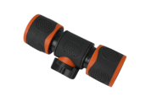 | 122884 | Адаптер с краном на 2 быстросъема 3/4" /500/ (шт.) | 67.17 | 67.17 |  | 0
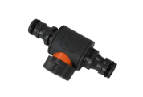 | 122881 | Адаптер с краном на 2 штуцера-быстросъема /500/ (шт.) | 44.06 | 44.06 |  | 0
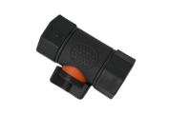 | 122886 | Адаптер с краном на внутренняя резьба 3/4"-3/4" /500/ (шт.) | 48.06 | 48.06 |  | 0
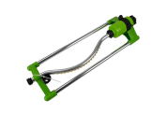 | 122971 | Дождеватель, арт.022 /30/ (шт.) | 501.60 | 501.60 |  | 0
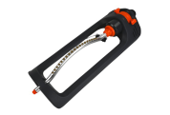 | 122972 | Дождеватель, арт.026 /30/ (шт.) | 499.24 | 499.24 |  | 0
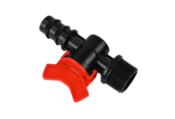 | 122987 | Клапан регулирующий, наружняя резьба 3/4", штуцер 1/2" арт.020 /500/ (шт.) | 28.00 | 28.00 |  | 0
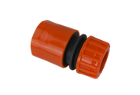 | 122866 | Коннектор быстросъемный д/шлангов 1/2" /500/ (шт.) | 20.11 | 20.11 |  | 0
 | 122867 | Коннектор быстросъемный д/шлангов 1/2" с аквастопом /500/ (шт.) | 21.08 | 21.08 |  | 0
 | 122868 | Коннектор быстросъемный д/шлангов 3/4" /500/ (шт.) | 22.97 | 22.97 |  | 0
 | 122869 | Коннектор быстросъемный д/шлангов 3/4" с аквастопом /500/ (шт.) | 24.07 | 24.07 |  | 0
 | 122873 | Коннектор д/шланга 1/2" быстросъемный обрезиненный /1000/ (шт.) | 30.33 | 30.33 |  | 0
 | 122874 | Коннектор д/шланга 3/4" быстросъемный обрезиненный /500/ (шт.) | 35.82 | 35.82 |  | 0
 | 122876 | Муфта д/шланга 3/4" соединительная обрезиненная /500/ (шт.) | 37.83 | 37.83 |  | 0
 | 122865 | Муфта переходная д/шлангов 1/2"-3/4 /500/ (шт.) | 18.28 | 18.28 |  | 0
 | 122878 | Муфта переходная д/шлангов 1/2"-3/4 обрезиненная /500/ (шт.) | 31.28 | 31.28 |  | 0
 | 122860 | Муфта соединительная д/шлангов 1/2" /500/ (шт.) | 17.36 | 17.36 |  | 0
 | 122877 | Муфта соединительная д/шлангов 1/2" обрезиненная /1000/ (шт.) | 26.25 | 26.25 |  | 0
 | 122862 | Муфта соединительная д/шлангов 3/4" /500/ (шт.) | 19.84 | 19.84 |  | 0
 | 122879 | Муфта соединительная д/шлангов 3/4" обрезиненная /1000/ (шт.) | 28.17 | 28.17 |  | 0
 | 122968 | Опрыскиватель помповый ручной 0,8л арт.027 /30/ (шт.) | 111.81 | 111.81 |  | 0
 | 122954 | Опрыскиватель помповый ручной 1,5л арт.013 /20/ (шт.) | 136.70 | 136.70 |  | 0
 | 122958 | Опрыскиватель помповый ручной 1,5л арт.017 /20/ (шт.) | 139.66 | 139.66 |  | 0
 | 122960 | Опрыскиватель помповый ручной 1,5л арт.019 /20/ (шт.) | 203.65 | 203.65 |  | 0
 | 122961 | Опрыскиватель помповый ручной 2,0л арт.020 /20/ (шт.) | 214.22 | 214.22 |  | 0
 | 122964 | Опрыскиватель помповый ручной 1,5л арт.023 /20/ (шт.) | 168.38 | 168.38 |  | 0
 | 122967 | Опрыскиватель помповый ручной 1,5л арт.026 /20/ (шт.) | 133.76 | 133.76 |  | 0
 | 122953 | Опрыскиватель помповый ручной 1л арт.012 /20/ (шт.) | 132.05 | 132.05 |  | 0
 | 122957 | Опрыскиватель помповый ручной 1л арт.016 /20/ (шт.) | 132.05 | 132.05 |  | 0
 | 122965 | Опрыскиватель помповый ручной 1л арт.024 /20/ (шт.) | 163.71 | 163.71 |  | 0
 | 122969 | Опрыскиватель помповый ручной 1л арт.028 /20/ (шт.) | 149.60 | 149.60 |  | 0
 | 122959 | Опрыскиватель помповый ручной 2л арт.018 /20/ (шт.) | 178.70 | 178.70 |  | 0
 | 122966 | Опрыскиватель помповый ручной 2л арт.025 /20/ (шт.) | 176.99 | 176.99 |  | 0
 | 122962 | Опрыскиватель помповый ручной 3л арт.021 /20/ (шт.) | 363.42 | 363.42 |  | 0
 | 122963 | Опрыскиватель помповый ручной 4л арт.022 /20/ (шт.) | 397.46 | 397.46 |  | 0
 | 122672 | Опрыскиватель помповый ручной 8л, 8L-B /6/ (шт.) | 866.58 | 866.58 |  | 0
 | 122673 | Опрыскиватель помповый ручной 10л, 10L-B /6/ (шт.) | 956.18 | 956.18 |  | 0
 | 122952 | Опрыскиватель ранцевый аккумуляторный 20л /1/ (шт.) | 2506.22 | 2506.22 |  | 0
 | 122871 | Переходник, внутренняя резьба 1/2" - штуцер быстросъемный /1000/ (шт.) | 7.72 | 7.72 |  | 0
 | 122872 | Переходник, внутренняя резьба 1/2"-3/4" - штуцер быстросъемный /1000/ (шт.) | 11.70 | 11.70 |  | 0
 | 122880 | Переходник, внутренняя резьба 1/2"-3/4"-1" - штуцер быстросъемный обрезиненный /1000/ (шт.) | 29.67 | 29.67 |  | 0
 | 122870 | Переходник, наружняя резьба 1/2" - штуцер быстросъемный /1000/ (шт.) | 6.83 | 6.83 |  | 0
 | 122944 | Пистолет поливочный + муфты арт.3610 /50/ (шт.) | 154.09 | 154.09 |  | 0
 | 122946 | Пистолет поливочный + муфты арт.1029 /100/ (шт.) | 137.01 | 137.01 |  | 0
 | 122941 | Пистолет поливочный арт.11 /100/ (шт.) | 130.06 | 130.06 |  | 0
 | 122942 | Пистолет поливочный арт.3610 /100/ (шт.) | 73.82 | 73.82 |  | 0
 | 122943 | Пистолет поливочный арт.2113 /100/ (шт.) | 264.56 | 264.56 |  | 0
 | 122945 | Пистолет поливочный арт.2226 /100/ (шт.) | 337.10 | 337.10 |  | 0
 | 122950 | Пистолет поливочный арт.043 /100/ (шт.) | 229.25 | 229.25 |  | 0
 | 122947 | Пистолет поливочный арт.1016 /100/ (шт.) | 119.32 | 119.32 |  | 0
 | 122948 | Пистолет поливочный арт.2110 /100/ (шт.) | 223.21 | 223.21 |  | 0
 | 122949 | Пистолет поливочный арт.2227 /100/ (шт.) | 275.25 | 275.25 |  | 0
 | 122973 | Разбрызгиватель садовый 3х лепестковый арт.039 /50/ (шт.) | 205.45 | 205.45 |  | 0
 | 122974 | Разбрызгиватель садовый 3х лепестковый арт.040 /50/ (шт.) | 137.46 | 137.46 |  | 0
 | 122975 | Разбрызгиватель садовый 3х лепестковый арт.051 /50/ (шт.) | 117.56 | 117.56 |  | 0
 | 122976 | Разбрызгиватель садовый 3х лепестковый арт.052 /50/ (шт.) | 173.54 | 173.54 |  | 0
 | 122977 | Разбрызгиватель садовый 3х лепестковый арт.053 /50/ (шт.) | 151.08 | 151.08 |  | 0
 | 122978 | Разбрызгиватель садовый 3х лепестковый арт.054 /100/ (шт.) | 108.22 | 108.22 |  | 0
 | 122980 | Разбрызгиватель садовый 3х лепестковый арт.056 /50/ (шт.) | 155.53 | 155.53 |  | 0
 | 122979 | Разбрызгиватель садовый 5ти лепестковый арт.055 /100/ (шт.) | 55.74 | 55.74 |  | 0
 | 122970 | Распылитель помповый арт.060 /300/ (шт.) | 60.06 | 60.06 |  | 0
 | 122892 | Штуцер-двойник /500/ (шт.) | 14.38 | 14.38 |  | 0
 | 122890 | Штуцер-двойник универсальный 1/2"-3/4" /1000/ (шт.) | 13.24 | 13.24 |  | 0
 | 122891 | Штуцер-тройник /500/ (шт.) | 17.26 | 17.26 |  | 0
 | 122888 | Штуцер-тройник универсальный 1/2"-3/4" /1000/ (шт.) | 26.47 | 26.47 |  | 0
 |  | Сантехника
 |  | Краны, вентили, фильтры, счетчики
 | 122982 | Кран водоразборный пластиковый 1/2" арт.030 /250/ (шт.) | 38.86 | 38.86 |  | 0
 | 122984 | Кран водоразборный пластиковый 1/2" арт.032 /400/ (шт.) | 37.47 | 37.47 |  | 0
 | 122985 | Кран водоразборный пластиковый 1/2" арт.033 /400/ (шт.) | 38.86 | 38.86 |  | 0
 | 122981 | Кран водоразборный пластиковый 1/2" арт.Q8073 /250/ (шт.) | 80.85 | 80.85 |  | 0
 | 122986 | Кран водоразборный пластиковый 3/4" арт.034 /300/ (шт.) | 46.34 | 46.34 |  | 0
 | 122983 | Кран водоразборный пластиковый 3/4" арт.Q8057 /300/ (шт.) | 70.81 | 70.81 |  | 0
 |  | Спорт отдых туризм
 |  | Пикник
 | 117925 | Решетка для барбекю 35*25см /24/ (шт.) | 499.87 | 499.87 |  | 0
 | 117927 | Решетка для барбекю 35*45см /12/ (шт.) | 651.52 | 651.52 |  | 0
 | 117928 | Решетка для барбекю 32*24см /24/ (шт.) | 422.46 | 422.46 |  | 0
 | 117929 | Решетка для барбекю 38*26см /24/ (шт.) | 498.48 | 498.48 |  | 0
 | 117930 | Решетка для барбекю 42*31см /20/ (шт.) | 617.07 | 617.07 |  | 0
 |  | Режим работы
 |  | Понедельник Пятница | с 9-00 до 17-30
 |  | Суббота | выходной
 |  | Воскресенье | выходной

